CDG et inerties
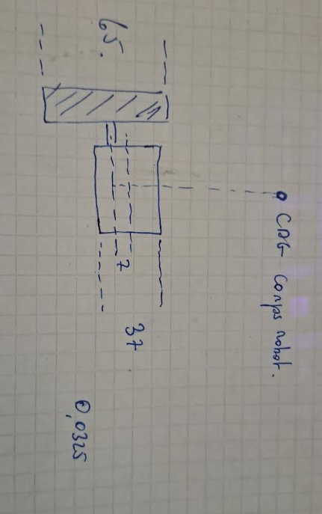
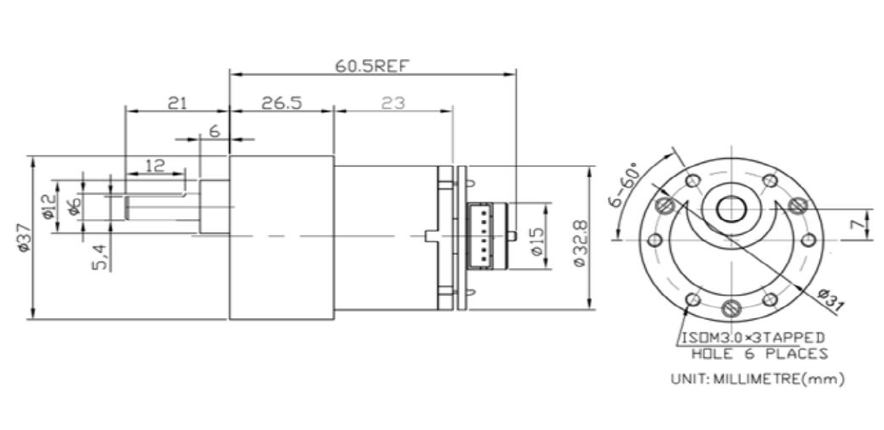
Element | Masse (g) | TOT | Hauteur CDM (cm) | % masse totale
Roue | 60 | 86 | 3.25 | 11.3%
Couplage roue/arbre | 26
Moteurs | 294 | 294 | 3.95 | 38.6%
Base alu. | 104 | 104 | 7 | 13.6% | 3.05
Electronique | 50 | 50 | 8.25 | 6.6% | 1.25
Piliers M3X45 | 20 | 20 | 9.25 | 2.6% | 1
Plastique étage1 | 53 | 40 | 11.5 | 5.2% | 2.25
Piliers M3X23 | 8 | 8 | 13.875 | 1.0% | 2.375
Etage sup. + batterie | 147 | 147 | 14.5 | 19.3% | 0.625

TOTAL | 762
Position du CDM | 7.18 | cm |  | Inertie Corps (CDG) | 0.0010057894167
Position du CDM corps seul | 7.83 | cm |  | Inertie corps (décalée) | 0.0024219360837 | 0.000865025824
Masse du corps seul | 676 | g
Levier corps sur roue | 3.88 | cm

